关系图
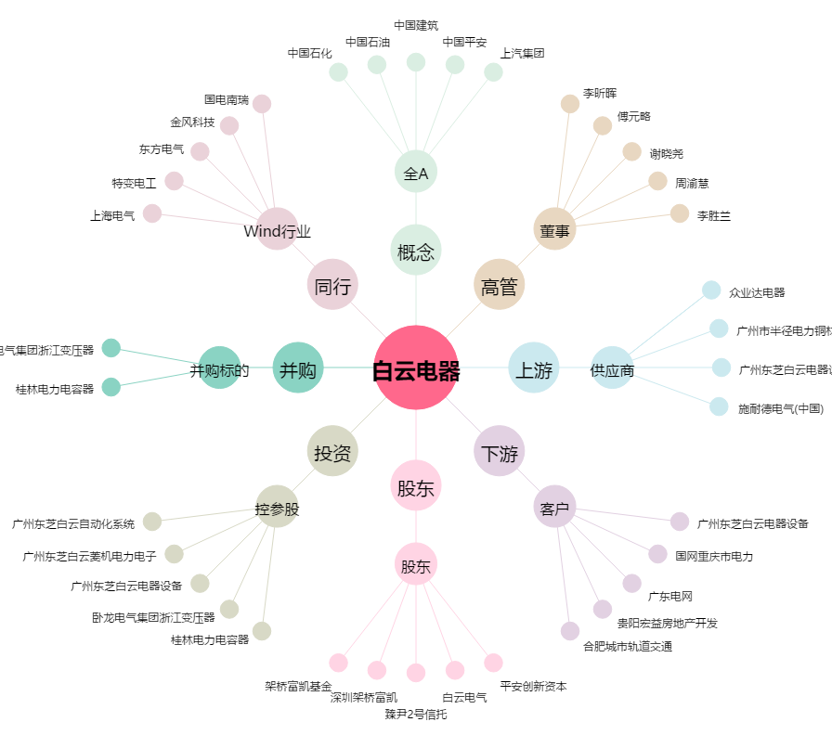
白云电器[603861.SH] - 关系概览图

